時刻表
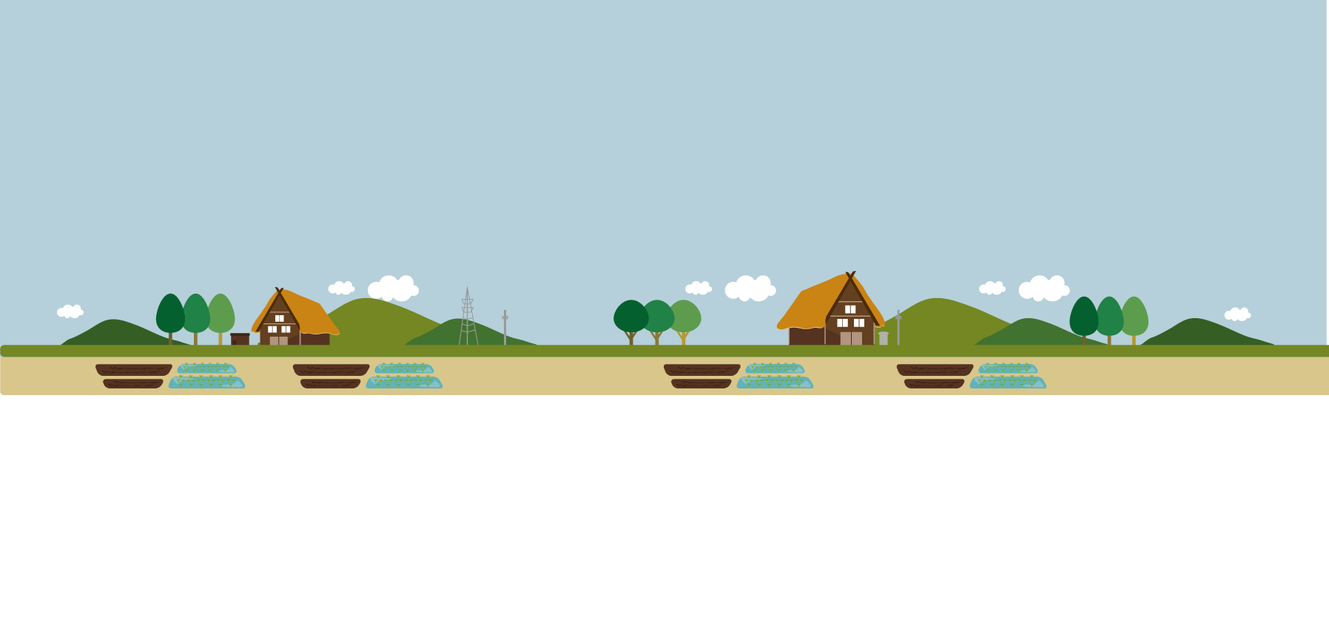
マイ時刻表

よく利用する公共交通の乗車時間やバス停等をわかりやすくした自分専用の時刻表です！

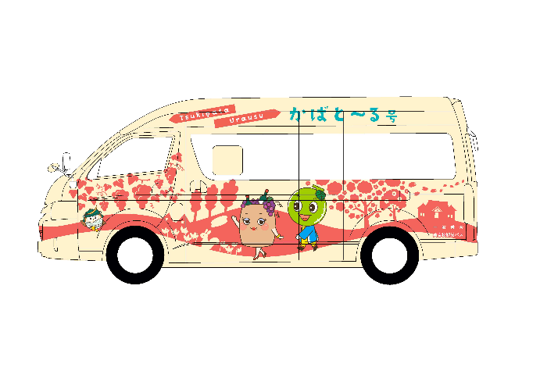

マ イ 時 刻 表
 |  |  |  |  |  | （令和２年９月８日現在）
行き | 目的地 | 乗車するバス停・駅名
 |  | 乗車時刻・料金 |  |  |  | 到着時刻
 | ① |  | → | → | →

 | ② |  | → | →

 | ③ |  | → | →

帰り | 出発地 | 乗車するバス停・駅名
 |  | 乗車時刻・料金 |  |  |  | 到着時刻
 | ① |  | → | → | →

 | ② |  | → | →

 | ③ |  | → | →

記載例
マイ時刻表

よく利用する公共交通の乗車時間やバス停等をわかりやすくした自分専用の時刻表です！

マ イ 時 刻 表
 |  |  |  |  |  |  |  |  |  |  |  | （令和２年９月８日現在）
行き | 目的地 |  | 乗車するバス停・駅名
 |  |  | 乗車時刻・料金 |  |  |  |  |  |  |  |  | 到着時刻
 | ① | 息子の家 （札幌市） | 札比内駅前 |  | → | 月形駅 |  | → | 医療大学駅 |  | → | 札幌駅
 |  |  | 7:45:00 | 200円 |  | 8:10:00 | 200円 |  | 8:59:00 | 750円 |  | 9:46:00
 | ② | 親戚の家 （滝川市） | 札比内駅前 |  | → | 浦臼駅 |  | → |  |  |  | 滝川駅
 |  |  | 11:00:00 | 400円 |  | 13:15:00 | 350円 |  |  |  |  | 13:53:00
 | ③ | 病院 （岩見沢市） | 札比内駅前 |  | → | 月形駅 |  | → |  |  |  | 岩見沢ターミナル
 |  |  | 7:45:00 | 200円 |  | 8:40:00 | 780円 |  |  |  |  | 9:21:00

帰り | 出発地 |  | 乗車するバス停・駅名
 |  |  | 乗車時刻・料金 |  |  |  |  |  |  |  |  | 到着時刻
 | ① | 息子の家 （札幌市） | 札幌駅 |  | → | 医療大学駅 |  | → | 月形駅 |  | → | 札比内駅
 |  |  | 8:54:00 | 750円 |  | 9:49:00 | 200円 |  | 10:40:00 | 200円 |  | 11:00:00
 | ② | 親戚の家 （滝川市） | 滝川駅 |  | → | 浦臼駅 |  | → |  |  |  | 札比内駅
 |  |  | 14:15:00 | 350円 |  | 15:10:00 | 400円 |  |  |  |  | 15:25:00
 | ③ | 病院 （岩見沢市） | 岩見沢ターミナル |  | → | 月形駅 |  | → |  |  |  | 札比内駅
 |  |  | 14:05:00 | 780円 |  | 16:00:00 | 200円 |  |  |  |  | 16:20:00

